表格1
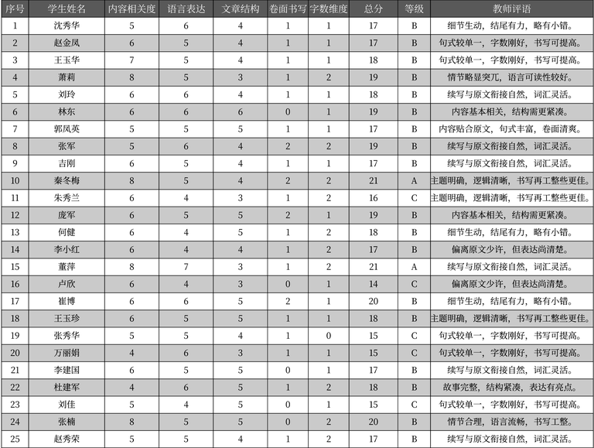
序号 | 学生姓名 | 内容相关度 | 语言表达 | 文章结构 | 卷面书写 | 字数维度 | 总分 | 等级 | 教师评语
1 | 沈秀华 | 5 | 6 | 4 | 1 | 1 | 17 | B | 细节生动, 结尾有力, 略有小错。
2 | 赵金凤 | 6 | 5 | 4 | 1 | 1 | 17 | B | 句式较单一, 字数刚好, 书写可提高。
3 | 王玉华 | 7 | 5 | 4 | 1 | 1 | 18 | B | 句式较单一, 字数刚好, 书写可提高。
4 | 萧莉 | 8 | 5 | 3 | 1 | 2 | 19 | B | 情节略显突兀, 语言可读性较好。
5 | 刘玲 | 6 | 6 | 4 | 1 | 1 | 18 | B | 续写与原文衔接自然, 词汇灵活。
6 | 林东 | 6 | 6 | 6 | 0 | 1 | 19 | B | 内容基本相关, 结构需更紧凑。
7 | 郭凤英 | 5 | 5 | 5 | 1 | 1 | 17 | B | 内容贴合原文, 句式丰富, 卷面清爽。
8 | 张军 | 5 | 6 | 4 | 2 | 2 | 19 | B | 续写与原文衔接自然, 词汇灵活。
9 | 吉刚 | 6 | 5 | 4 | 1 | 1 | 17 | B | 续写与原文衔接自然, 词汇灵活。
10 | 秦冬梅 | 8 | 5 | 4 | 2 | 2 | 21 | A | 主题明确, 逻辑清晰, 书写再工整些更佳。
11 | 朱秀兰 | 6 | 4 | 3 | 1 | 2 | 16 | C | 主题明确, 逻辑清晰, 书写再工整些更佳。
12 | 庞军 | 6 | 5 | 5 | 2 | 1 | 19 | B | 内容基本相关, 结构需更紧凑。
13 | 何健 | 6 | 4 | 5 | 1 | 2 | 18 | B | 细节生动, 结尾有力, 略有小错。
14 | 李小红 | 6 | 4 | 4 | 1 | 2 | 17 | B | 偏离原文少许, 但表达尚清楚。
15 | 董萍 | 8 | 7 | 3 | 1 | 2 | 21 | A | 续写与原文衔接自然, 词汇灵活。
16 | 卢欣 | 6 | 4 | 3 | 0 | 1 | 14 | C | 偏离原文少许, 但表达尚清楚。
17 | 崔博 | 6 | 6 | 5 | 2 | 1 | 20 | B | 细节生动, 结尾有力, 略有小错。
18 | 王玉珍 | 6 | 5 | 5 | 1 | 1 | 18 | B | 主题明确, 逻辑清晰, 书写再工整些更佳。
19 | 张秀华 | 5 | 5 | 4 | 1 | 0 | 15 | C | 句式较单一, 字数刚好, 书写可提高。
20 | 万丽娟 | 4 | 6 | 3 | 1 | 1 | 15 | C | 句式较单一, 字数刚好, 书写可提高。
21 | 李建国 | 6 | 5 | 5 | 0 | 1 | 17 | B | 续写与原文衔接自然, 词汇灵活。
22 | 杜建军 | 4 | 6 | 5 | 1 | 2 | 18 | B | 故事完整, 结构紧凑, 表达有亮点。
23 | 刘佳 | 5 | 4 | 5 | 0 | 1 | 15 | C | 句式较单一, 字数刚好, 书写可提高。
24 | 张楠 | 8 | 5 | 5 | 0 | 2 | 20 | B | 情节合理, 语言流畅, 书写工整。
25 | 赵秀荣 | 5 | 5 | 4 | 1 | 2 | 17 | B | 续写与原文衔接自然, 词汇灵活。

